공동조사내용
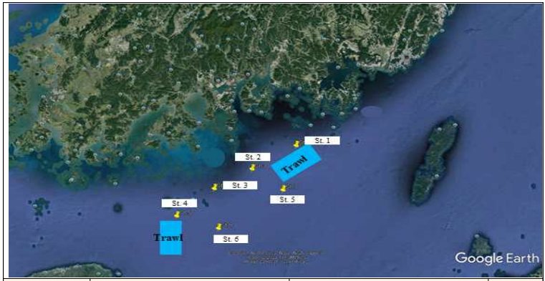
조사 정점도 | 조사일정 | 2022.08.16 (화) ~ 2022.08.18 (목)
 | 조사해역 | 남해안 일대
 | 조사항목 | Trawl, Grab, Netting, CTD

 | 정점 | 위도 (N) |  |  | 경도 (E) |  |  | 수심 (m)
 |  | 도 | 분 | 초 | 도 | 분 | 초
 | St. 1 | 34 | 27 | 42.4 | 128 | 15 | 34.7 | 40
 | St. 2 | 34 | 16 | 49.4 | 127 | 55 | 53.71 | 45
 | St. 3 | 34 | 7 | 37.39 | 127 | 39 | 3.24 | 36
 | St. 4 | 33 | 54 | 56.04 | 127 | 22 | 32.17 | 80
 | St. 5 | 34 | 8 | 10.369 | 128 | 10 | 30.93 | 80
 | St. 6 | 33 | 50 | 20.67 | 127 | 41 | 55.55 | 90

